关系图
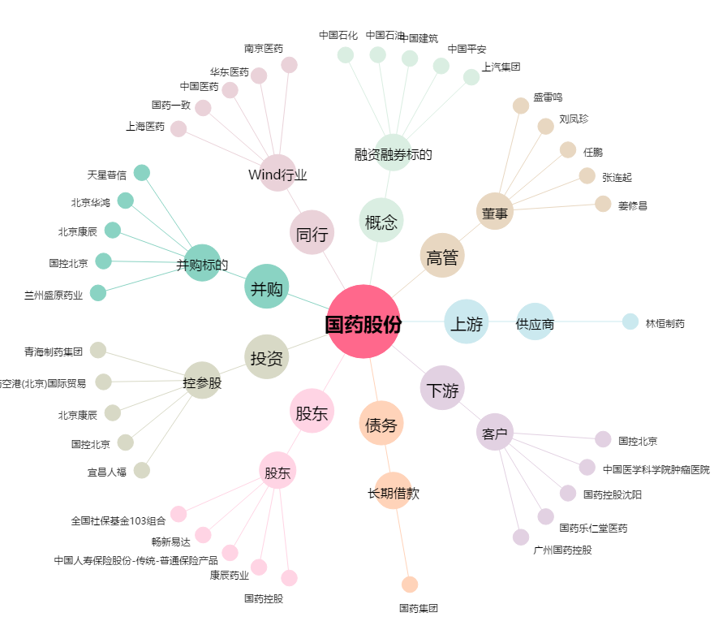
国药股份[600511.SH] - 关系概览图

